Tera Term 설정
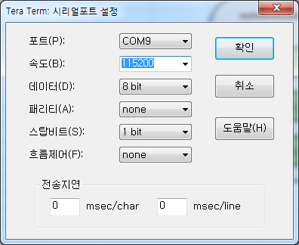

Tera Term Set-up
 | 1. Tera Term 실행 후 아래와 같이 Port를 설정한다.
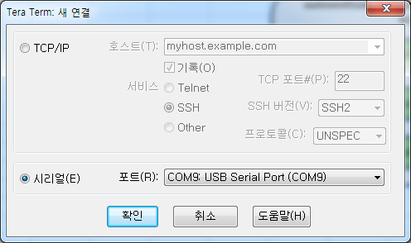

 | 2. Tera Term에서 설정 > 시리얼포트( E )를 선택한다.
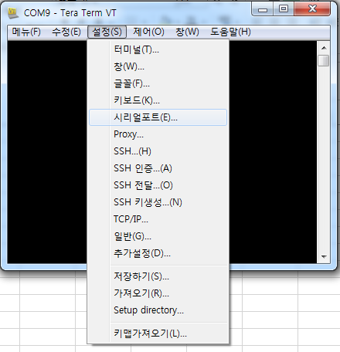

 | 3. 시리얼포트를 아래와 같이 설정한다.

Debug command
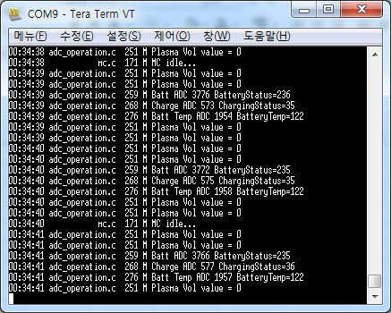
debug high | 기본 상태로 event가 발생했을때만 그 event에 대한 debug massage가 올라옴
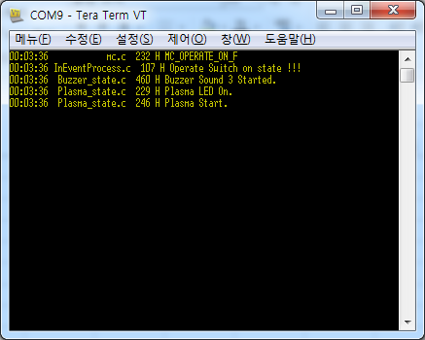

debug low | 동작중이 모든 function에 대한 debug massage가 올라옴
inevent low | 동작중이 모든 function에 대한 debug massage가 올라옴

